Handleiding
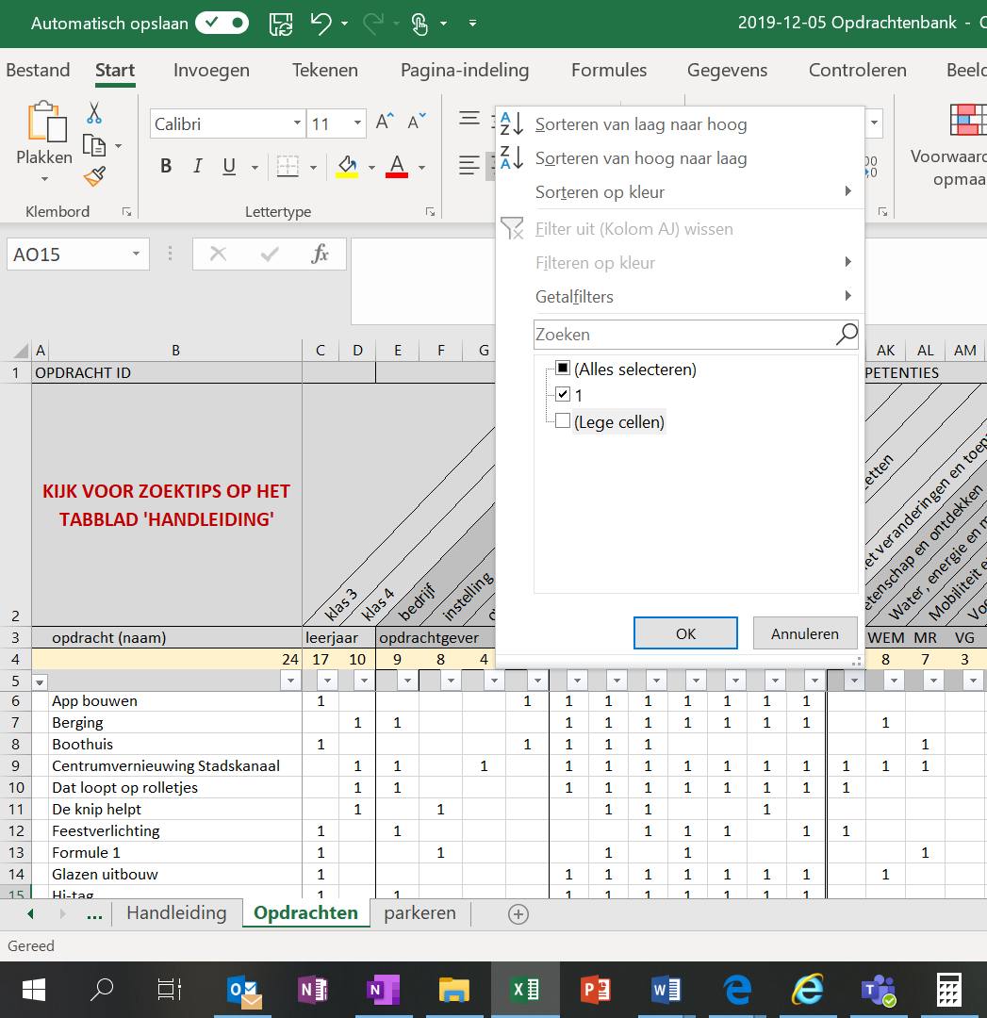
HANDLEIDING VOOR HET ZOEKEN IN DE OPDRACHTENBANK

In het overzicht van de opdrachten in de bank is aangegeven: - voor welk leerjaar ze ontwikkeld zijn - wat voor type opdrachtgever het betreft - welke competenties erin aan de orde komen - in welke bètawereld(en) de opdracht zich afspeelt - welke opdrachten met name geschikt zijn als aanloopopdracht (begin leerjaar 3) - welke opdrachten ontwikkeld zijn als eindopdracht met keuzes voor lln
Op elk van deze kenmerken kan worden geselecteerd. Dat gaat als volgt.
Klik [in het tabblad 'Opdrachten'] op het pijltje in rij 5 van de betreffende kolom. Klik het vinkje bij '(Lege cellen)' weg, zodat alleen een vinkje bij '1' staat en klik op 'OK'. [Zie hiernaast] Nu worden alleen de rijen getoond van de opdrachten die dat kenmerk hebben.
Om op een ander kenmerk te selecteren, moet je bij het eerste kenmerk eerst '(Alles selecteren)' aanvinken, zodat de complete lijst weer zichtbaar wordt. [Als je dat niet doet en wel op een ander kenmerk selecteert, worden alleen de opdrachten getoond die BEIDE kenmerken hebben.]

Om de beschrijving van de opdracht te bekijken, klik je op de naam. Dit is een hyperlink naar het betreffende bestand.

